상품제안서
타이틀리스트 PRO V1 4구 에그세트 | 상품코드: S39543

 |  |  |  |  |  |  | 02-713-8555 | www.synergygift.co.kr
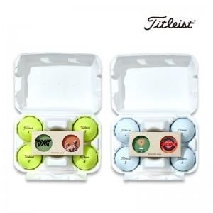

【상세/제작정보】 | <p><span style="font-size: 16px;">* 볼 + 볼마커 2P 단면 컬러인쇄 포함 단가입니다.</span></p><p><span style="font-size: 16px;">( 볼마커 2P 양면 컬러인쇄시 + 개당 400원추가 * 100개 이하 5만원 청구 )</span></p><p><span style="font-size: 16px;">&nbsp;고객센터 문의</span></p><p><span style="font-size: 16px;">&nbsp;</span></p><p><span style="font-size: 16px;">옐로우볼 품절​</span></p><p><span style="font-size: 16px;"></span></p>

【인쇄/포장옵션】 | [기본인쇄] 볼+볼마커2P 컬러인쇄, [띠지] 띠지풀컬러 / 에그케이스

【공급단가】 | 수량 | 30~ | 100~ | 300~ | 500~ | 1,000~
*VAT별도 | 기본형 | 31,700원 | 29,700원 | 28,400원 | 27,900원 | 27,400원

【상품 URL】 | https://www.synergygift.co.kr:443/src/goods_detail.php?gdno=39543

